Баги
Номер | Название | Приоритет | Предусловия | Шаги | Ожидаемый результат | Фактический Результат | Окружение | Комментарий
FB-001 | Не работает ссылка перехода в соцсеть на главной странице сайта | Critical | Страница сайта http://158.160.56.133/app/pets открыта в браузере Страница Контакты открыта | Кликнуть на кнопку социально сети расположенной в footer страницы |  | Не открывается страница социальной сети при клике на кнопку | Windows 7 Яндекс Браузер Версия 23.1.5.708 (64-bit) | 
FB-002 | Поле Найти животное не осуществляет поиск животных по введенному значению на странице Контакты | Critical | 1. Открыта страница http://158.160.56.133/app/pets в браузере 2. Открыта страница Контакты | 1. Кликнуть в поле Найти питомца 2. Ввести вид животного для поиска - собака | 1. Поле активно для поиска 2. Отображается карточка найденного животного | Не происходит поиск и отображение карточки животного | Windows 7 Яндекс Браузер Версия 23.1.5.708 (64-bit) | 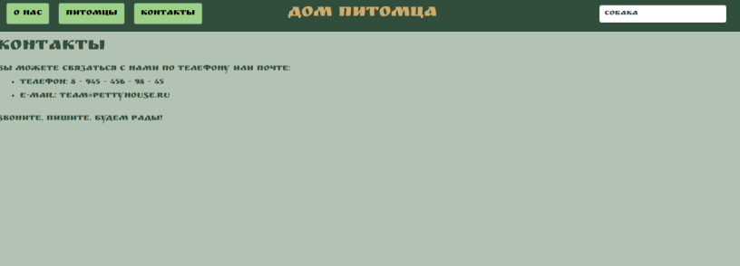
FB-003 | Поле Найти животное не осуществляет поиск животных по введенному значению на странице О нас | Critical | 1 Открыта страница http://158.160.56.133/app/pets в браузере 2 Открыта страница О нас | 1 Кликнуть в поле Найти питомца 2 Ввести вид животного для поиска - попугай | 1. Поле активно для поиска 2. Отображается карточка найденного животного | Не происходит поиск и отображение карточки животного | Windows 7 Яндекс Браузер Версия 23.1.5.708 (64-bit)
FB-004 | Отсутствует вид животного попугай в списке при нажатии на поле Вид животного на странице Питомцы | Critical | 1 Открыта страница Питомцы на сайте http://158.160.56.133/app/pets 2 Нажата кнопка Питомцы в верхнем меню | 1 Кликнуть в поле Вид животного 2 Кликнуть на элемент предложенного списка | 1 Открывается список для выбора 2 Получен список животных подходящие выбранному критерию вида животного. | Нет возможности выбрать элемент Попугай из списка в связи с его отсутствием для выбора | Windows 7 Яндекс Браузер Версия 23.1.5.708 (64-bit) | 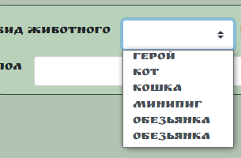
FB-005 | Отсутствует вид животного собака в списке при нажатии на поле Вид животного на странице Питомцы | Critical | 1 Открыта страница Питомцы на сайте http://158.160.56.133/app/pets 2 Нажата кнопка Питомцы в верхнем меню | 1 Кликнуть в поле Вид животного 2 Кликнуть на элемент предложенного списка | 1 Открывается список для выбора 2 Получен список животных подходящие выбранному критерию вида животного. | Нет возможности выбрать элемент Собака из списка в связи с его отсутствием для выбора | Windows 7 Яндекс Браузер Версия 23.1.5.708 (64-bit)
FB-006 | Отсутствует порода животного Сибирская кошка в списке при нажатии на поле Порода на странице Питомцы | Critical | 1 Открыта страница Питомцы на сайте http://158.160.56.133/app/pets 2 Нажата кнопка Питомцы в верхнем меню | 1 Кликнуть на поле Порода для выбора 2 Кликнуть на элемент предложенного списка | 1 Открывается список для выбора 2 Получен список животных подходящие выбранной породе животного | Нет возможности выбрать элемент Сибирская кошка из списка в связи с его отсутствием для выбора | 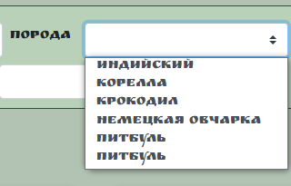 Windows 7 Яндекс Браузер Версия 23.1.5.708 (64-bit)
FB-007 | Отсутствует предупрежедние о вводе отрицательного числа в поле Возраст на странице Питомцы |  | 1 Открыта страница Питомцы на сайте http://158.160.56.133/app/pets 2 Нажать на кнопку Питомцы в верхнем меню | 1 Кликнуть на поле Возраст 2 Ввести возраст (-1 или -5) | 1 Поле Возраст активно 2 В поле возраст нельзя ввести отрицательные числа | Отрицательное значение введено в поле, нет информации о некорреткном значении | Windows 7 Яндекс Браузер Версия 23.1.5.708 (64-bit)
FB-008 | Кнопки "Питомцы без дома" показывает не всех питомцев у которых статус Без дома |  | 1 Открыта страница сайта http://158.160.56.133/app/pets в браузере 2 Открыта страница Питомцы | Кликнуть на кнопку Питомцы без дома | Кнопка "Питомцы без дома" поменяла цвет с зеленого на желтый Отображаются карточки всех животных у которых статус "Без дома" | Показаны на главной странице 3 карточки животных в статусе Без дома, при поиске отображается 2 карточки. Отсутствует карточка Имя: Сэм Вид животного: кошка | 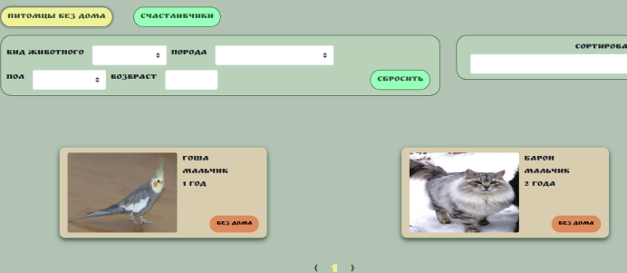 Windows 7 Яндекс Браузер Версия 23.1.5.708 (64-bit) |  | 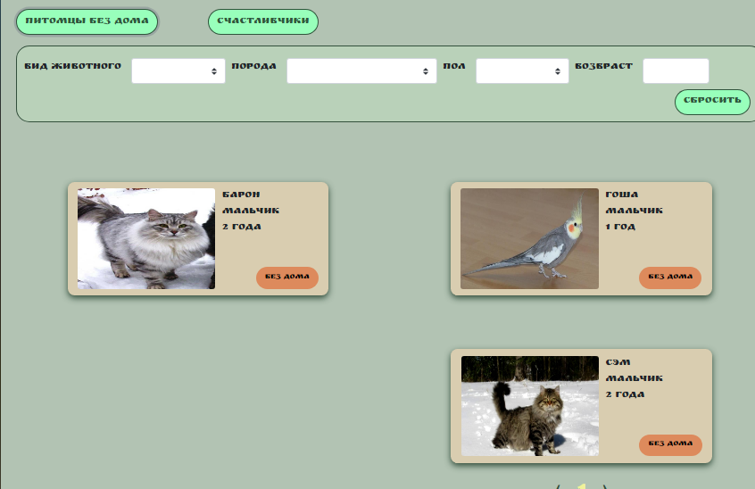
FB-009 | Поле для ввода фамилии модального принимает невалидные значения пробела и чисел |  | 1. Открыт сайт http://158.160.56.133/app/pets в браузере 2. Открыта страница Питомцы 3. Открыто модальное окно в карточке питомца | 1 Кликнуть в поле Введите фамилию 2 Ввести фамилию на латинице не валидными значениями (знак пробела, затем 12345) 3 Кликнуть на кнопку Да в правой нижней части модального окна | 1 Поле активно для ввода данных 2 Отображается информация о введенной фамилии 3 В поле Введите фамилию отображается сообщение о некорректном вводе и подсказка о причине | Поле приняло введенное значение. Напротив значение отображается зеленая галочка | Windows 7 Яндекс Браузер Версия 23.1.5.708 (64-bit) | 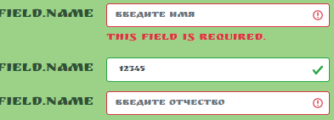
FB-010 | Поле для ввода фамилии модального принимает невалидные значения в виде знаков |  | 1. Открыт сайт http://158.160.56.133/app/pets в браузере 2. Открыта страница Питомцы 3. Открыто модальное окно в карточке питомца | 1 Кликнуть в поле Введите фамилию 2 Ввести фамилию на латинице не валидными значениями ( … ) 3 Кликнуть на кнопку Да в правой нижней части модального окна | 1 Поле активно для ввода данных 2 Отображается информация о введенной фамилии 3 В поле Введите фамилию отображается сообщение о некорректном вводе и подсказка о причине | Поле приняло введенное значение. Напротив значение отображается зеленая галочка | Windows 7 Яндекс Браузер Версия 23.1.5.708 (64-bit)
FB-011 | Поле для ввода email модального принимает невалидные значения не соответствющее шаблону почта |  | 1. Открыт сайт http://158.160.56.133/app/pets в браузере 2. Открыта страница Питомцы 3. Открыто модальное окно в карточке питомца | 1 Кликнуть в поле "your@email.com" 2 Ввести данные в поле (11@11.11) 3 Кликнуть на кнопку Да в правой нижней части модального окна | 1 Поле активно для ввода данных 2 Отображается введенное значение адреса 3 Отображается информация о некорректных данных Снизу поля отображается информация Enter a valid email address. | 1 Поле активно для ввода данных 2 Отображается введенное значение адреса 3 Отображается информация введенном значении, справа отображается зеленая галочка о принятом значении | Windows 7 Яндекс Браузер Версия 23.1.5.708 (64-bit)
FB-012 | Поле для ввода имени модального принимает невалидные значения в виде знаков |  | 1. Открыт сайт http://158.160.56.133/app/pets в браузере 2. Открыта страница Питомцы 3. Открыто модальное окно в карточке питомца | 1 Кликнуть в поле Введите имя 2 Ввести имя на латинице не валидными значениями в виде трех точек ( … ) 3 Кликнуть на кнопку Да в правой нижней части модального окна | 1 Поле активно для ввода данных 2 Отображается информация о введенной фамилии 3 В поле Введите фамилию отображается сообщение о некорректном вводе и подсказка о причине | Поле приняло введенное значение. Напротив значение отображается зеленая галочка | Windows 7 Яндекс Браузер Версия 23.1.5.708 (64-bit)
FB-013 | Поле для ввода имени модального принимает невалидные значения пробела и чисел |  | 1. Открыт сайт http://158.160.56.133/app/pets в браузере 2. Открыта страница Питомцы 3. Открыто модальное окно в карточке питомца | 1 Кликнуть в поле Введите имя 2 Ввести имя не валидными значениями (знак пробела, затем 12345) 3 Кликнуть на кнопку Да в правой нижней части модального окна | 1 Поле активно для ввода данных 2 Отображается информация о введенной фамилии 3 В поле Введите фамилию отображается сообщение о некорректном вводе и подсказка о причине | Поле приняло введенное значение. Напротив значение отображается зеленая галочка | Windows 7 Яндекс Браузер Версия 23.1.5.708 (64-bit)

